Sheet1
 |  |  |  |  | F/COM/PS/19/03

TABEL NOMINAL CU BENEFICIARI

Nr. ordine | Nume | Prenume |  | Cod personal (IDNP)

1 | Ion | Petru |  | 2000000000001 |  |  | La accesarea butonului, automat se vor tipari cate 2 exemplare de cereri pentru fiecare persoana indicata in tabelul nominal
2
3
4 |  |  |  |  |  |  | La accesarea butonului, este necesar de indicat numarul de ordine a persoanelor pentru care se doreste tiparirea cererilor, fiecare cifra se va separa prin virgula (ex: 1,3,5). Ulterior pentru persoanele indicate automat se vor tipari cate 2 exemplare de cereri
5
6
7
8
9 |  |  |  |  |  | Atentie!
10 |  |  |  |  |  | * Datele completate in Tabelul nominal obligatoriu vor fi in format "Text"
11 |  |  |  |  |  | * Cererile automat se vor tipari la imprimanta care este setat la statia de munca.
12 |  |  |  |  |  | * Pentru a tipari cererile, este necesar sa activati Macrocomenzile:
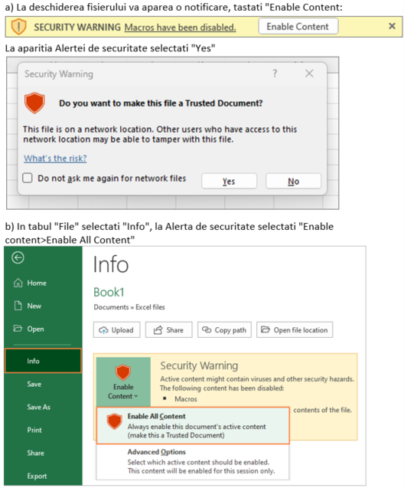
13
14
15
16

MENȚIUNILE CLIENTULUI

Am predat pachetele de documente conform prevederilor din Condițiile Generale Bancare pentru persoane juridice/Agenți economici pentru beneficiarii indicați in tabelul de mai sus

Data: | ______________ |  | Reprezentantul legal al Clientului: | _________________

MENȚIUNILE BĂNCII

Am primit pachetele de documente conform prevederilor din Condițiile Generale Bancare pentru persoane juridice/Agenți economici pentru beneficiarii indicați in tabelul de mai sus

Data: | ______________ |  | Cererea este recepționată și verificată de: | _________________

